Sheet2
问题描述 | 时间 | 提交 | 处理
创建数据字典必须有别名否则报错 | 2015-12-08 | 蔡艳红
云文件，共享文件选择人员，第一次共享的人员会被第二次选的共享人员覆盖掉。 | 2015-12-08 | 蔡艳红
新建人员时，第一次保存前上传头像报错 | 2015-12-08 | 蔡艳红
决策需要排序（目前按路由的添加顺序） | 2015-12-08 | 蔡艳红
流转意见必填的验证 | 2015-12-08 | 蔡艳红
组织管理里边配置职位时，职位名称需要可以选择的（固定几种，比如正职领导，副职领导） | 2015-12-08 | 蔡艳红
普通用户别让他看到流程管理等不能使用的图标 | 2015-12-08 | 蔡艳红
群组管理，人员能不能选择群组配置的人员？ | 2015-12-08 | 蔡艳红
注册人员时唯一编码和人员工号唯一没有提示信息，是一串报错信息 | 2015-12-08 | 蔡艳红
个人的微博保存不了 | 2015-12-08 | 蔡艳红
修改个人信息的头像后，即时通讯的头像不会变 | 2015-12-08 | 蔡艳红
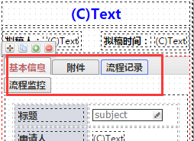
选项卡多了以后显示不出来后面的，希望能自动缩小显示全部 | 2015-12-08 | 蔡艳红
B流程选择A流程上的文档信息 | 2015-12-08 | 蔡艳红
参阅的搜索有问题 | 2015-12-10 | 蔡艳红
结束环节待阅人，阅读人保存不了 | 2015-12-10 | 蔡艳红
手机表单经常滚动不下去，必须关掉窗口重新打开 | 2015-12-22 | 蔡艳红
表单经常出现无法复制的情况，必须关掉窗口重新打开 | 2015-12-22 | 蔡艳红
手机表单上的基本信息，附件，流程信息，流程监控选项卡换行了(对应右侧图片) | 2015-12-22 | 蔡艳红
手机表单，右侧属性菜单往左拉以后，手机表单上下来回跳动(对应右侧图片) | 2015-12-23 | 蔡艳红
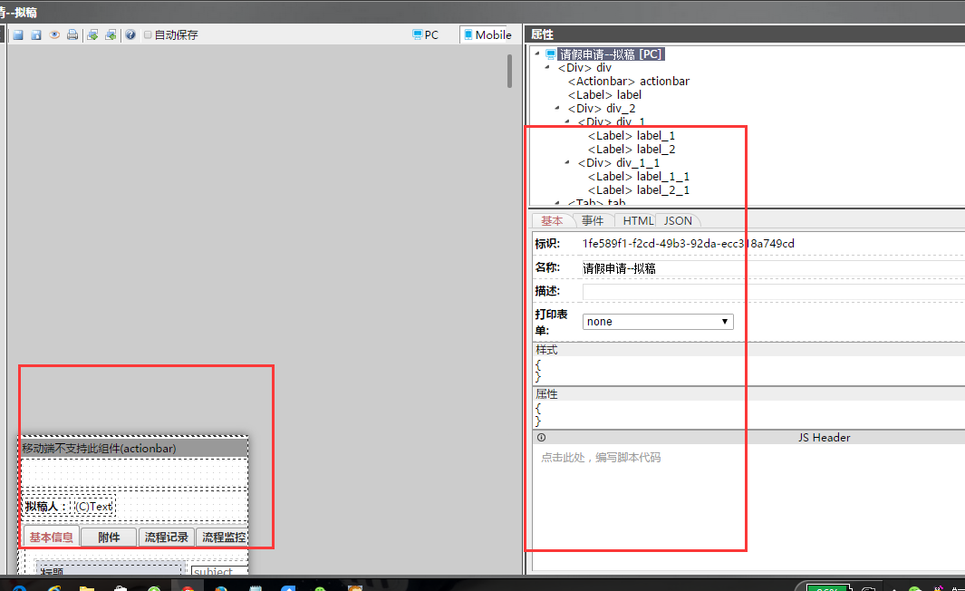
表单设计时，单元格id会重复 | 2015-12-23 | 蔡艳红

